Hoja2
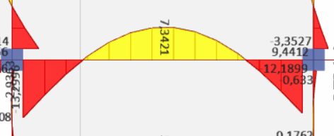

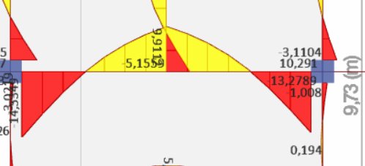

COL horm
Datos Arq |  |  | Calculos
L1 | 3.96 | m | At | 23.45 | m2 | Num var | 8 | u |  |  | M | P
L2 | 6.75 | m | fm | 1.30 |  | As | 9.04 | cm2 |  | 1 | 0.00 | 197.02 | 157.61
L3 | 4.56 | m | Pult | 83.46 | t | ac | 24.00 | cm |  | 2 | 9.12 | 65.67
L4 | 4.20 | m | Ag nec | 1094 | cm2 | pc | 24.00 | cm |  | 3 | 0.00 | -37.98
Pisos | 2 | u | Ag nec | 900 | cm2 | Ac | 576.00 | cm2
He | 3.40 | m | Datos de col |  |  |  |  |  |  | d | 25.90 | cm
 |  |  | ancho | 30 | cm | Chequeos |  |  |  | d' | 4.10 | cm
 |  |  | prof | 30 | cm | Cuant | 1.00% | OK |  | c | 15.54 | cm
Cm | 0.70 | t/m2 | var a | 3 | u | sep a | 9.70 | OK
Cv | 0.20 | t/m2 | var p | 3 | u | sep b | 9.70 | OK | INT | 5.30
Cu | 1.16 | t/m2 | fi esq | 12 | mm | Confinamiento |  |  | MED | 4.00
 |  |  | fi long | 12 | mm | Ash | 1.62 | cm2 | ESQ | 3.20
fc | 210 | kg/cm2 | fi est | 10 | mm | vinc | 1 | u
fy | 4200 | kg/cm2 | sep | 8 | OK | sep max | 8 | cm | NF - VD
 |  |  | vinch | 1 | OK |  |  |  | T1 | 94.95 | t | Condiciones
Tipo col | INT |  | rec | 2.5 | cm |  |  |  | T2 | 63.30 | t |  | Act | Res
 |  |  |  |  |  | CF - VD |  |  | Vcol | 9.78 | t | Vhz | 148.47 | 58.76 | NO
 |  |  |  |  |  | ∑Mcol | 18.24 | 0.55 | Vj | 148.47 | t | Vvt | 33 | 30 | NO
 |  |  |  |  |  | ∑Mvig | 33.26 |  | Vn | 58.76 | t | Adh | 32 | 30 | NO
 |  |  |  |  |  | NO |  |  |  |  |  | NO
 |  |  |  |  |  |  |  |  | a | 5.30
 |  |  |  |  |  |  |  |  | Cond | Mantenga
 |  |  |  |  |  |  |  |  | a def | 5.30
 |  |  |  |  |  |  |  |  | Ac | 900.00 | cm2
 |  |  |  |  |  |  |  |  | Bb | 30 | cm

 |  |  |  |  |  |  |  |  |  |  |  | var x | var y | fi esq | fi l | fi est | sep | vinc
 |  |  |  |  |  |  |  |  |  |  | C50 | 5 | 5 | 16 | 14 | 10 | 10 | 1
 |  |  |  |  |  |  |  |  |  |  | C30X40 | 4 | 3 | 14 | 12 | 10 | 9 | 0
 |  |  |  |  |  |  |  |  |  |  | C40X30 |  |  |  |  |  |  | 1.00

 |  |  |  |  |  |  |  |  |  |  |  |  |  |  | 0
 |  |  |  |  |  |  |  |  |  |  |  |  |  |  | 0
 |  |  |  |  |  |  |  |  |  |  |  |  |  |  | 0
 |  |  |  |  |  |  |  |  |  |  |  |  |  |  | 0

VIGAS MET
Datos Arq |  |  | Viga Sec |  |  |  |  |  |  |  |  |  |  |  | VIGAS PRINCIPALES
L1 | 3.96 | m | Cuad 1 |  |  | Cuad 2 |  |  | Cuad 3 |  |  | Cuad 4 |  |  | Viga Izq |  |  | Viga der
L2 | 6.75 | m | A | 36 | ksi | A | 36 | ksi | A | 36 | ksi | A | 36 | ksi | A | 36 | ksi | A | 36 | ksi
L3 | 4.56 | m | Lt | 3.96 | m | Lt | 6.75 | m | Lt | 3.96 | m | Lt | 6.75 | m | Vp | 3.96 | m | Vp | 6.75 | m
L4 | 4.20 | m | Lv | 4.56 | m | Lv | 4.56 | m | Lv | 4.20 | m | Lv | 4.20 | m | Num | 2 | u | Num | 4 | u
Pisos | 2 | u | Num | 2 | u | Num | 4 | u | Num | 2 | u | Num | 4 | u | Pi | 5.21 | t | Pi | 5.33 | t
He | 3.40 | m | at | 1.32 | m | at | 1.35 | m | at | 1.32 | m | at | 1.35 | m | Tipo | EMP |  | Tipo | EMP
 | Vivienda |  | OK |  |  | OK |  |  | OK |  |  | OK |  |  | Mult | 4.59 | t-m | Mult | 14.40 | t-m
 |  |  | Wt | 5.43 | t | Wt | 5.55 | t | Wt | 5.00 | t | Wt | 5.11 | t | Mres | 6.52 | t-m | Mres | 16.70 | t-m
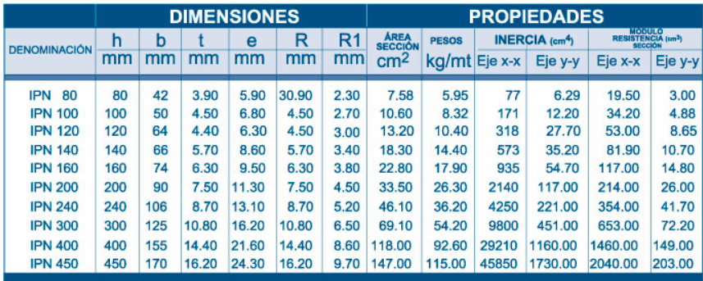
 |  |  | wr | 1.19 | t/m | wr | 1.22 | t/m | wr | 1.19 | t/m | wr | 1.22 | t/m | D/C | 0.70 |  | D/C | 0.86
Cm | 0.48 | t/m2 | Mult | 3.0946 | t-m | Mult | 3.16 | t-m | Mult | 2.63 | t-m | Mult | 2.68 | t-m | Apoyo lat |  | OK | Apoyo lat |  | OK
Cv | 0.20 | t/m2 | Mres | 3.39 | t-m | Mres | 3.39 | t-m | Mres | 3.39 | t-m | Mres | 3.39 | t-m | Cortante |  | OK | Cortante |  | OK | sidec 9
Cu | 0.89 | t/m2 | D/C | 0.91 |  | D/C | 0.93 |  | D/C | 0.77 |  | D/C | 0.79 |  | Datos de viga |  |  | Datos de viga
 |  |  | Apoyo | 5 | OK | Apoyo | 5 | OK | Apoyo | 2 | NO | Apoyo | 2 | NO | bf | 12.0 | SISM | bf | 16.0 | SISM
 |  |  | Lb | 76 | cm | Lb | 76 | cm | Lb | 140 | cm | Lb | 140 | cm | tf | 0.7 | cm | tf | 1.0 | cm
 |  |  |  |  |  |  |  |  |  |  |  |  |  |  | h | 27.0 | SISM | h | 36.0 | SISM
 |  |  | Datos de viga |  |  | Datos de viga |  |  | Datos de viga |  |  | Datos de viga |  |  | tw | 0.4 | cm | tw | 0.6 | cm
 |  |  | bf | 8.0 | SISM | bf | 8.0 | SISM | bf | 8.0 | SISM | bf | 8.0 | SISM | As | 27.04 | cm2 | As | 52.40 | cm2
 |  |  | tf | 0.5 | cm | tf | 0.5 | cm | tf | 0.5 | cm | tf | 0.5 | cm | Peso | 21.23 | kg/m | Peso | 41.13 | kg/m
 |  |  | h | 26.0 | COMP | h | 26.0 | COMP | h | 26.0 | COMP | h | 26.0 | COMP | Ix | 3465.02 | cm4 | Ix | 11767.87 | cm4
 |  |  | tw | 0.3 | cm | tw | 0.3 | cm | tw | 0.3 | cm | tw | 0.3 | cm | Iy | 201.74 | cm4 | Iy | 683.28 | cm4
 |  |  | As | 15.50 | cm2 | As | 15.50 | cm2 | As | 15.50 | cm2 | As | 15.50 | cm2 | Zx | 286.46 | cm3 | Zx | 733.40 | cm3
 |  |  | Peso | 12.17 | kg/m | Peso | 12.17 | kg/m | Peso | 12.17 | kg/m | Peso | 12.17 | kg/m | ry | 2.73 | cm | ry | 3.61 | cm
 |  |  | Ix | 1691.29 | cm4 | Ix | 1691.29 | cm4 | Ix | 1691.29 | cm4 | Ix | 1691.29 | cm4 | fy | 2530 | kg/cm2 | fy | 2530 | kg/cm2
 |  |  | Iy | 42.72 | cm4 | Iy | 42.72 | cm4 | Iy | 42.72 | cm4 | Iy | 42.72 | cm4 | Lp | 139 | cm | Lp | 183 | cm
 |  |  | Zx | 148.88 | cm3 | Zx | 148.88 | cm3 | Zx | 148.88 | cm3 | Zx | 148.88 | cm3 | Cte | 28.81 |  | Cte | 28.81
 |  |  | ry | 1.66 | cm | ry | 1.66 | cm | ry | 1.66 | cm | ry | 1.66 | cm | cf1 | 8.64 |  | cf1 | 8.64
 |  |  | fy | 2530 | kg/cm2 | fy | 2530 | kg/cm2 | fy | 2530 | kg/cm2 | fy | 2530 | kg/cm2 | cf2 | 10.95 |  | cf2 | 10.95
 |  |  | Lp | 84 | cm | Lp | 84 | cm | Lp | 84 | cm | Lp | 84 | cm | cw1 | 70.59 |  | cw1 | 70.59
 |  |  | Imin | 1258.5927929 | cm4 | Imin | 1287.1971746 | cm4 | Imin | 983.418975 | cm4 | Imin | 1005.7694062 | cm4 | cw2 | 108.33 |  | cw2 | 108.33
 |  |  | Cte | 28.81 |  | Cte | 28.81 |  | Cte | 28.81 |  | Cte | 28.81 |  | Stabla | 269 | cm3 | Stabla | 843 | cm3
 |  |  | cf1 | 8.64 |  | cf1 | 8.64 |  | cf1 | 8.64 |  | cf1 | 8.64 |  | IPN | 240 |  | IPN | 400
 |  |  | cf2 | 10.95 |  | cf2 | 10.95 |  | cf2 | 10.95 |  | cf2 | 10.95 |  | Peso | 36.2 | kg/m | Peso | 92.6 | kg/m
 |  |  | cw1 | 70.59 |  | cw1 | 70.59 |  | cw1 | 70.59 |  | cw1 | 70.59 |  | Cortante |  |  | Cortante
 |  |  | cw2 | 108.33 |  | cw2 | 108.33 |  | cw2 | 108.33 |  | cw2 | 108.33 |  | Vug | 5.27 | t | Vug | 10.83 | t
 |  |  | Stabla | 136 | cm3 | Stabla | 139 | cm3 | Stabla | 115 | cm3 | Stabla | 118 | cm3 | Vum | 6.52 | t | Vum | 9.16 | t
 |  |  |  |  |  |  |  |  |  |  |  |  |  |  | Vu | 11.78 | t | Vu | 20.00 | t
 |  |  | IPN | 200 |  | IPN | 200 |  | IPN | 200 |  | IPN | 200 |  | Vn | 15.54 | t | Vn | 30.97 | t
 |  |  | Peso | 26.3 | kg/m | Peso | 26.3 | kg/m | Peso | 26.3 | kg/m | Peso | 26.3 | kg/m

 |  |  |  |  |  |  |  |  |  |  |  |  |  |  | h/tw | 67.50 |  | h/tw | 60.00
 |  |  |  |  |  |  |  |  |  |  |  |  |  |  | cv1 | 70.87 |  | cv1 | 70.87
 |  |  |  |  |  |  |  |  |  |  |  |  |  |  | cv2 | 88.26 |  | cv2 | 88.26
 |  |  |  |  |  |  |  |  |  |  |  |  |  |  | Cv | 1.00 |  | Cv | 1.00
 |  |  |  |  |  |  |  |  |  |  |  |  |  |  | Mpr | 10.36 | t-m | Mpr | 26.53 | t-m

 |  |  |  |  |  |  |  |  |  |  |  |  |  |  |  | 0 |  |  | 0
 |  |  |  |  |  |  |  |  |  |  |  |  |  |  | ART | 6.88 | t-m | ART | 21.59 | t-m
 |  |  |  |  |  |  |  |  |  |  |  |  |  |  | EMP | 4.59 | t-m | EMP | 14.40 | t-m
 |  |  |  |  |  |  |  |  |  |  |  |  |  |  | Ry | 1.3 |  | Ry | 1.3

COL MET
Datos Arq |  |  | Calculos
L1 | 3.96 | m | At | 23.45 | m2 | Atiezadores
L2 | 6.75 | m | Pu | 49.17 | t | Sentido b
L3 | 4.56 | m | Pres | 202.10 | t | Num |  | u
L4 | 4.20 | m | D/C | 0.24 |  | l |  | cm
Pisos | 2 | u | Datos de col |  |  | e |  | cm
He | 3.40 | m | b | 24.0 | COMP | Ia | 0.00 | cm4
 | Vivienda |  | h | 24.0 | COMP | Imin | 1.15 | cm4
 |  |  | e | 0.5 | cm | NO
 |  |  | As | 47.00 | cm2 | Sentido h |  |  |  | https://www.youtube.com/@EdisonChavez-Ingenieria/videos
Cm | 0.48 | t/m2 | Peso | 36.90 | kg/m | Num |  | u
Cv | 0.20 | t/m2 | Ix | 4327.92 | cm4 | l |  | cm | 236.00
Cu | 0.89 | t/m2 | Iy | 4327.92 | cm4 | e |  | cm
 |  |  | Zx | 414.25 | cm3 | Ia | 0.00 | cm4
A | 50 | ksi | Zy | 414.25 | cm3 | Imin | 1.15 | cm4
fy | 5523 | kg/cm2 | rx | 9.60 | cm | NO
E | 2922050 | kg/cm2 | ry | 9.60 | cm | RELLENO DE HORMIGON
cte | 23.00 |  | esbx | 43 | OK
 |  |  | esby | 43 | OK | SI
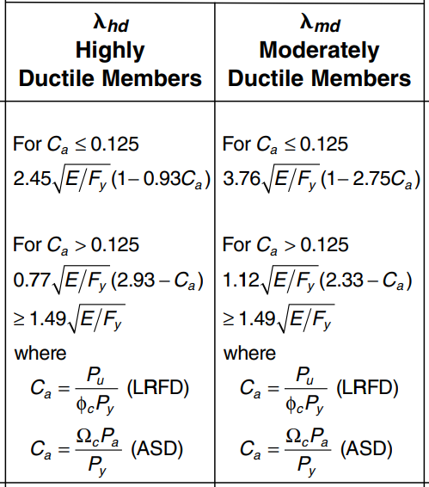
fy | 3514 | kg/cm2 | fex | 15953 | kg/cm2
E | 2100000 | kg/cm2 | fey | 15953 | kg/cm2 | Condiciones
fym | 5523 | kg/cm2 | Pres x | 202.10 | t | As | 8.16% | OK
Em | 2922050 | kg/cm2 | Pres y | 202.10 | t | fc | 210 | OK
Coef Ec | 12600 |  |  |  |  | emin | 0.5 | OK
 |  |  |  |  |  | Accon | 529.00 | cm2
Ca | 0.33 |  | CF - VD |  |  | Ec | 182591 | kg/cm2
cte | 24.45 |  | ∑Mcol | 39.26 | 1.06
Sin Hormigon |  |  | ∑Mvig | 36.90
SISM | 48.93
COMP | 54.74
Con Hormigon
SISM | 34.23
COMP | 55.25
Definitivo
SISM | 34.23
COMP | 55.25

SISMICA
DATOS SIIMICOS |  | Calculos Met |  |  |  | Calculos Horm |  |  |  | T | Sa | Saine
I | 1.00 | Tc | 0.70 | s |  | Tc | 0.70 | s |  | 0.00 | 1.19 | 0.22 | x | y
fi p | 0.90 | T f | 0.45 | s |  | T f | 0.48 | s |  | 0.10 | 1.19 | 0.22 | 0.45 | 0.00
fi e | 1.00 | Sa | 1.19 |  |  | Sa | 1.19 |  |  | 0.20 | 1.19 | 0.22 | 0.45 | 1.19
R | 6.00 | Coef | 0.22 |  |  | Coef | 0.22 |  |  | 0.30 | 1.19 | 0.22
 |  |  |  |  |  |  |  |  |  | 0.40 | 1.19 | 0.22 | 0.00 | 1.19
n | 2.48 |  |  |  |  |  |  |  |  | 0.50 | 1.19 | 0.22 | 0.45 | 1.19
Z | 0.40 |  |  |  |  |  |  |  |  | 0.60 | 1.19 | 0.22
Fa | 1.20 |  |  |  |  |  |  |  |  | 0.70 | 1.19 | 0.22
Fd | 1.19 |  |  |  |  |  |  |  |  | 0.80 | 1.04 | 0.19
Fs | 1.28 |  |  |  |  |  |  |  |  | 0.90 | 0.92 | 0.17
r | 1.00 |  | elas | inel |  |  | elas | inel |  | 1.00 | 0.83 | 0.15
 |  | Deriva x | 0.0026 | 1.17% | OK | Deriva x | 0.0032 | 1.44% | OK | 1.10 | 0.76 | 0.14
 |  | Deriva Y | 0.0022 | 0.99% | OK | Deriva Y | 0.0025 | 1.13% | OK | 1.20 | 0.69 | 0.13
 |  |  |  |  |  |  |  |  |  | 1.30 | 0.64 | 0.12
 |  |  |  |  |  |  |  |  |  | 1.40 | 0.59 | 0.11
 |  |  |  |  |  |  |  |  |  | 1.50 | 0.55 | 0.10
 |  |  |  |  |  |  |  |  |  | 1.60 | 0.52 | 0.10
 |  |  |  |  |  |  |  |  |  | 1.70 | 0.49 | 0.09
 |  |  |  |  |  |  |  |  |  | 1.80 | 0.46 | 0.09
 |  |  |  |  |  |  |  |  |  | 1.90 | 0.44 | 0.08
 |  |  |  |  |  |  |  |  |  | 2.00 | 0.42 | 0.08
 |  |  |  |  |  |  |  |  |  | 2.10 | 0.40 | 0.07
 |  |  |  |  |  |  |  |  |  | 2.20 | 0.38 | 0.07
 |  |  |  |  |  |  |  |  |  | 2.30 | 0.36 | 0.07
 |  |  |  |  |  |  |  |  |  | 2.40 | 0.35 | 0.06
 |  |  |  |  |  |  |  |  |  | 2.50 | 0.33 | 0.06
 |  |  |  |  |  |  |  |  |  | 2.60 | 0.32 | 0.06
 |  |  |  |  |  |  |  |  |  | 2.70 | 0.31 | 0.06
 |  |  |  |  |  |  |  |  |  | 2.80 | 0.30 | 0.05
 |  |  |  |  |  |  |  |  |  | 2.90 | 0.29 | 0.05
 |  |  |  |  |  |  |  |  |  | 3.00 | 0.28 | 0.05

DATOS SISMICOS
0 | 1.19 | 0.220
0.1 | 1.19 | 0.220
0.2 | 1.19 | 0.220
0.3 | 1.19 | 0.220
0.4 | 1.19 | 0.220
0.5 | 1.19 | 0.220
0.6 | 1.19 | 0.220
0.7 | 1.19 | 0.220
0.8 | 1.04 | 0.192
0.9 | 0.92 | 0.171
1 | 0.83 | 0.154
1.1 | 0.76 | 0.140
1.2 | 0.69 | 0.128
1.3 | 0.64 | 0.118
1.4 | 0.59 | 0.110
1.5 | 0.55 | 0.103
1.6 | 0.52 | 0.096
1.7 | 0.49 | 0.091
1.8 | 0.46 | 0.085
1.9 | 0.44 | 0.081
2 | 0.42 | 0.077
2.1 | 0.40 | 0.073
2.2 | 0.38 | 0.070
2.3 | 0.36 | 0.067
2.4 | 0.35 | 0.064
2.5 | 0.33 | 0.062
2.6 | 0.32 | 0.059
2.7 | 0.31 | 0.057
2.8 | 0.30 | 0.055
2.9 | 0.29 | 0.053
3 | 0.28 | 0.051
COEFICIENTES PARA ESPECTRO DE RESPUESTAS |  |  | T | Sa | Sa ine
Zona sísmica | V | Tabla 1 | 0 | 1.19 | 0.220
Valor Factor Z | 0.4 | Tabla 1 | 0.1 | 1.19 | 0.220
Tipo de suelo | D | Estudio | 0.2 | 1.19 | 0.220
Coeficiente de ampliación de suelo en la zona de periodo corto Fa | 1.20 | Tabla 3 | 0.3 | 1.19 | 0.220
Ampliación de las ordenadas del espectro elástico de respuesta de desplazamiento para diseño en roca Fd | 1.19 | Tabla 4 | 0.4 | 1.19 | 0.220
Comportamiento no lineal de los suelos Fs | 1.28 | Tabla 5 | 0.5 | 1.19 | 0.220
Relación de amplificación espectral ɳ | 2.48 | Sección 3,3,1 | 0.6 | 1.19 | 0.220
Factor usado en el espectro de diseño elástico r | 1.00 | Sección 3,3,1 | 0.7 | 1.19 | 0.220
Periodo limite de vibración en el espectro elástico Tc | 0.70 | Sección 3,3,1 | 0.8 | 1.04 | 0.192
 |  |  | 0.9 | 0.92 | 0.171
 |  |  | 1 | 0.83 | 0.154
FACTORES PARA LA REDUCCION DEL ESPECTRO |  |  | 1.1 | 0.76 | 0.140
Factor de reducción de resistencia sísmica R | 6 | Sección 6,3,2 | 1.2 | 0.69 | 0.128
Coeficiente de configuración en planta ɸ p | 0.9 | Sección 6,3,2 | 1.3 | 0.64 | 0.118
Coeficiente de configuración en elevación ɸ e | 1 | Sección 6,3,2 | 1.4 | 0.59 | 0.110
Factor de Importancia de la estructura I | 1 | Tabla 6 | 1.5 | 0.55 | 0.103
 |  |  | 1.6 | 0.52 | 0.096
 |  |  | 1.7 | 0.49 | 0.091
PERIODO DE VIBRACION METODO 1 |  |  | 1.8 | 0.46 | 0.085
Coeficiente que depende del tipo de edificio | 0.072 | Sección 6,3,3 | 1.9 | 0.44 | 0.081
Altura del edificio | 6.55 | Planos | 2 | 0.42 | 0.077
Factor α | 0.8 | Sección 6,3,3 | 2.1 | 0.40 | 0.073
T Periodo de vibración | 0.32 | Formula | 2.2 | 0.38 | 0.070
Aceleración Inelástica SA ine | 0.22 | Cuadro | 2.3 | 0.36 | 0.067
Valor k | 1.0 | Seccion 6,3,5 | 2.4 | 0.35 | 0.064
 |  |  | 2.5 | 0.33 | 0.062
 |  |  | 2.6 | 0.32 | 0.059
 |  |  | 2.7 | 0.31 | 0.057
 |  |  | 2.8 | 0.30 | 0.055
 |  |  | 2.9 | 0.29 | 0.053
 |  |  | 3 | 0.28 | 0.051

 |  |  |  | 1.1461898212
 |  |  |  | 0.191

 |  |  | 333500 |  |  | 0.0200025

